PD
เลขที่ SKU : 05-004-096 วันที่ : 14/11/2023
1. ข้อมูลสินค้า |  |  |  | รูปสินค้า
ประเภท (กลุ่มหลัก) | เกษตร | ประเภท (กลุ่มรอง) | เครื่องเจาะดิน
ชื่อภาษาไทย | เครื่องเจาะดิน EUROX 5200Z (52.7 CC.) | ชื่อภาษาอังกฤษ | Earth Augers 5200Z
รหัสสินค้า | 05-004-096 | Barcode | 8859007707908
สถานะสินค้า | A | รหัสทีมขาย
รุ่น (Model) |  | ยี่ห้อ | EUROX
สีตัวสินค้า | แดง - ขาว - ดำ | สีของบรรจุภัณฑ์ | น้ำตาล
ทำจากวัสดุ | เหล็ก - พลาสติก | ประเทศผู้ผลิต | PRC

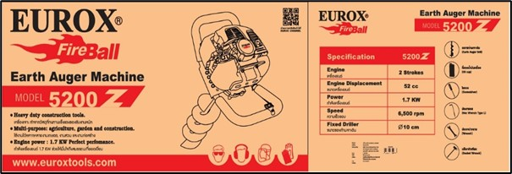
2. คุณสมบัติ
เครื่องยนต์ | 2 จังหวะ | ขนาดเครื่อง | 52 ซีซี | รูปบรรจุภัณฑ์
กำลังเครื่อง | 1.7 KW | ความเร็วรอบ | 6,500 รอบ/นาที
ขนาดก้านเจาะ | Ø10 ซม.

3. รายละเอียดบรรจุภัณฑ์
ขนาดสินค้า (ซม.) | 54x27x110 (ไม่รวมบรรจุภัณฑ์) | น้ำหนักสินค้า (กก.) | 17.8 (ไม่รวมบรรจุภัณฑ์)
ขนาดกล่อง 1 (ซม.) | 70x55x42 | ขนาดบรรจุ (กล่อง) | 1 PCS
ขนาดกล่อง 2 (ซม.)
 |  | น้ำหนักรวมสินค้า (กก.) | 20.4
บาร์โค้ดกล่อง | 8859007707908 | ขนาดลัง (ซม.) | xx
ขนาดบรรจุ (ลัง) |  | น้ำหนักลังรวมสินค้า (กก.) |  | อุปกรณ์ภายในกล่อง
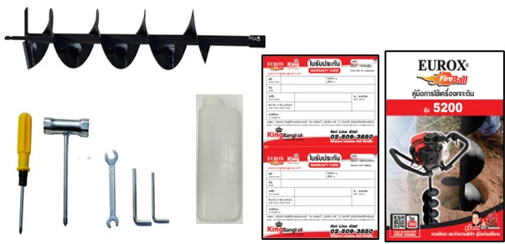
4. อุปกรณ์ภายในกล่อง
- ดอกสว่านเจาะดิน - ที่ตวงน้ำมันเครื่อง - ไขควง - ประแจแอล - ประแจปากตาย - บล็อกหัวเทียน - คู่มือการใช้งาน - ใบรับประกัน 6 เดือน

5. วิธีการใช้งาน
ใช้สำหรับเจาะดิน

6. จุดเด่น จุดขาย ของสินค้า
- เครื่องเจาะ ทำจากวัสดุที่ทนทานแข็งแรงรองรับงานหนัก - ใช้งานได้หลากหลายงานเกษตร, งานสวน และงานก่อสร้าง - กำลังเครื่องยนต์ 1.7 KW ช่วยให้มั่นใจถึงสมรรถนะที่ยอดเยี่ยม
 |  |  |  | รูปลังสินค้า

7. การรับประกัน
ระยะเวลารับประกัน (เดือน) | 6 ระบุ
ประเภทการรับประกัน | เครื่องมือเกษตร
เงื่อนไขการรับประกัน | 1. บริษัทฯ จะบริการซ่อมและเปลี่ยนอะไหล่ โดยไม่คิดมูลค่าแก่สินค้าที่จัดจำหน่ายโดยบริษัทฯ ในกรณีที่ความเสียหายเกิดจากความผิดพลาดของโรงงานผู้ผลิต ภายในระยะเวลา 6 เดือน นับจากวันที่ซื้อ (ทั้งนี้ดูจากใบเสร็จรับเงินของทางร้านค้าที่สั่งซื้อและใบรับประกัน) 2. การรับประกันนี้ไม่รวมการชำรุดของวัสดุสิ้นเปลือง อุปกรณ์เสริม และของแถมในชุด 3. การรับประกันจะสิ้นสุดจากการใช้ผิดประเภท เช่น ถอด ซ่อม ดัดแปลง แก้ไขเปลียนสภาพไปจากเดิมโดยบุคคลภายนอก หรือการดูแลรักษาไม่ถูกต้องตามที่ระบุไว้ในคู่มือ 4. การรับประกันนี้ไม่รวมถึงค่าขนส่ง หากต้องการให้ บริษัทฯ บริการถึงที่จะมีค่าใช้จ่าย 5. ใบรับประกันนี้ใช้ได้เฉพาะเครื่องที่มีเบอร์เครื่องตรงกันเท่านั้น ไม่สามารถโอนให้ผู้อื่นได้ หากใบรับประกันหาย บริษัทฯ ขอสงวนสิทธิ์การไม่ออกใบรับประกันใหม่ในทุกกรณี

8. ข้อมูล สคบ.
ชื่อสินค้า | เครื่องเจาะดิน EUROX 5200Z (52.7 CC.)
ผลิตจากประเทศ | PRC
จัดจำหน่ายโดย | บริษัท คิงบางกอก อินเตอร์เทรด จำกัด
 | 541,543,545 ซอย 39/1 แขวงท่าแร้ง เขตบางเขน กรุงเทพมหานคร 10220 |  |  | รูป Barcode

 | เลขประจำตัวผู้เสียภาษี: 0105545012035 สำนักงานใหญ่ | โทรศัพท์: 02-509-3850 | โทรสาร: 02-509-3856
บรรจุ | 1 ตัว/กล่อง
วิธีการใช้ | ใช้สำหรับเจาะดิน
คำเตือน | ขณะใช้งานหรือเลิกใช้งาน ควรเก็บอุปกรณ์ให้พ้นมือเด็กเพื่อความปลอดภัย
ราคา | ระบุ ณ จุดขาย
วันที่ผลิต

9. ข้อควรระวัง
คำเตือน | ขณะใช้งานหรือเลิกใช้งาน ควรเก็บอุปกรณ์ให้พ้นมือเด็กเพื่อความปลอดภัย
ข้อแนะนำในการใช้งาน | ห้ามใช้งานผิดประเภท

